Resultater
Prosjektresultat

Økologisk verdi FØR - Hele tomten
Arealer av høy økologisk verdi (1) | 0%
Natur av middels verdi (2) | 0%
Natur av lav verdi (3) | 0%
Areal av ingen verdi (0) | 0%
Økologisk verdi FØR - Utbyggingsområdet
Natur av lav verdi (3) | 0%
Areal av ingen verdi (0) | 0%
Makst 5% av Natur av middels verdi (2) | 0%
Økologisk verdi ETTER - Utbyggingsområdet
 | Serie3
Natur av høy verdi (1) | 0%
Natur av middels verdi (2) | 0%
Natur av lav verdi (3) | 0%
Areal av ingen verdi (0) | 0%
Økologisk verdi ETTER - Hele tomten
 | Serie1
Natur av høy verdi (1) | 0%
Natur av middels verdi (2) | 0%
Natur av lav verdi (3) | 0%
Areal av ingen verdi (0) | 0%

Oppnådde målkrav
 | Oppnådde målkrav
 | 100.0 %
1. Natur av høy økologisk verdi skal bevares, og ved behov restaureres | 100.0 %
2. Natur med middels økologisk verdi skal som hovedregel bevares, og ved behov restaureres. | 100.0 %
3. Jordbruksareal og dyrkbar jord av høy eller middels verdi skal bevares. | 100.0 %
4. Skog på tomten som er del av en sammenhengende skog over 5 dekar skal bevares. | 0.0 %
5. Minst 95% av utbyggingsområdet skal være på arealer som før utbygging hadde lav eller ingen økologisk verdi. | 100.0 %
6. Minst 30% av av natur av høy og middels verdi som er forringet, skal restaureres. | 0.0 %
 | 0.0 %
1. Natur av høy økologisk verdi skal bevares, og ved behov restaureres
2. Natur med middels økologisk verdi skal som hovedregel bevares, og ved behov restaureres.
3. Jordbruksareal og dyrkbar jord av høy eller middels verdi skal bevares.
4. Skog på tomten som er del av en sammenhengende skog over 5 dekar skal bevares.
5. Minst 95% av utbyggingsområdet skal være på arealer som før utbygging er av tidligere lav eller ingen økologisk verdi.
6. Minst 30% av av natur av høy og middels verdi som er forringet*, skal restaureres.
7. Maks 5 % av utbyggingsområdet kan være på arealer av tidligere middels verdi. Ombrukbar natur av middels verdi skal flyttes og ombrukes på tomten.
8. Minst 30% av utbyggingsområdet skal etableres med natur av middels eller høy økologisk verdi.
HELE TOMT FØR |  | Areal (m2) | Andel av totalt areal (%) |  | HELE TOMT ETTER |  | Areal (m2) | Andel av totalt areal (%) |  | RESULTAT MÅLKRAV

Areal hele tomt |  | 0 | 0% |  | Areal hele tomt |  | 0 | 0% |  | Tiltak | Målkrav | Godkjent resultat |  | Resultat
 |  |  |  |  |  |  |  |  |  | Bevare | 1. Natur av høy økologisk verdi skal bevares, og ved behov restaureres |  | 100% | 100.0 %
Kartlegging eksisterende natur | Arealer av høy økologisk verdi (1) | 0 | 0% |  | Bevare og/eller restaurere natur | TOMT ekskl. UTBYGGINGSOMRÅDE | 0 | 0%
 | Natur av høy verdi (1) | 0 | 0% |  |  |  |  |  |  |  | 2. Natur med middels økologisk verdi skal som hovedregel bevares, og ved behov restaureres. | > | 95% | 100.0 %
 | Jordbruksareal og dyrkbar jord (1) | 0 | 0% |  |  | Natur av høy verdi (1) | 0 | 0% | #DIV/0!
 | Del av sammenhengdende skog > 0,5 hektar (1) | 0 | 0% |  |  | Natur av høy verdi (1) - bevare | 0 | 0% |  |  | 3. Jordbruksareal og dyrkbar jord av høy eller middels verdi skal bevares. |  | 100% | 100.0 %
 |  |  |  |  |  | Natur av høy verdi (1) - restaurere | 0 | 0%
 | Natur av middels verdi (2) | 0 | 0% |  |  | Jordbruksareal og dyrkbar jord (1) - bevare | 0 | 0% |  |  | 4. Skog på tomten som er del av en sammenhengende skog over 5 dekar skal bevares. |  | 100% | 100.0 %
 |  |  |  |  |  | Del av sammenhengdende skog > 0,5 hektar - bevare | 0 | 0%
 | Forringet natur - av 1 og 2 (?) | 0 | 0% |  |  |  |  |  |  |  | 5. Minst 95% av utbyggingsområdet skal være på arealer som før utbygging hadde lav eller ingen økologisk verdi. | > | 95% | 0.0 %
 |  |  |  |  |  | Natur av middels verdi (2) | 0 | 0% | #DIV/0!
 | Natur av lav verdi (3) | 0 | 0% | #DIV/0! |  | Natur av middels verdi (2) - bevare | 0 | 0% |  | Restaurere | 6. Minst 30% av av natur av høy og middels verdi som er forringet, skal restaureres. | > | 30% | 100.0 %
 |  |  |  |  |  | Natur av middels verdi (2) - restaurere | 0 | 0%
 | Areal av ingen verdi (0) | 0 | 0% | #DIV/0! |  |  |  |  |  | Ombruke | 7. Maks 5 % av utbyggingsområdet kan være på arealer av tidligere middels verdi. Ombrukbar natur av middels verdi skal flyttes og ombrukes på tomten. | < | 5% | 0.0 %

 | Tillatt areal for utbygging | 0 | 0% |  | Ombruke, Etablere eller Ingen tiltak for natur | UTBYGGINGSOMRÅDE | 0 | 0%
 | Makst 5% av Natur av middels verdi (2) | 0 | 0% |  |  |  |  |  |  | Etablere | 8. Minst 30% av utbyggingsområdet skal etableres med natur av middels eller høy økologisk verdi. | > | 30% | 0.0 %
 | Natur av lav verdi + Areal av ingen verdi | 0 | 0% | #DIV/0! |  | Natur av høy verdi (1) | 0 | 0%
 |  |  |  |  |  | Natur av høy verdi (1) - etablere | 0 | 0%

 |  |  |  |  |  | Natur av middels verdi (2) | 0 | 0%
 |  |  |  |  |  | Natur av middels verdi (2) - ombruke | 0 | 0% |  | Bevaring av enkeltelementer
 |  |  |  |  |  | Natur av middels verdi (2) - etablere | 0 | 0% |  | Naturgitte objekter |  | Før |  | 0
 |  |  |  |  |  |  |  |  |  |  |  | Etter |  | 0
 |  |  |  |  |  | Natur av lav verdi (3) | 0 | 0% | #DIV/0! | Landformer/geotoper |  | Før |  | 0
 |  |  |  |  |  | Natur av lav verdi (3) - ombruke/bevare | 0 | 0% |  |  |  | Etter |  | 0
 |  |  |  |  |  | Natur av lav verdi (3) - etablere/restaurere | 0 | 0% |  | Funksjonsområder/biotoper |  | Før |  | 0
 |  |  |  |  |  |  |  |  |  |  |  | Etter |  | 0
 |  |  |  |  |  | Areal av ingen verdi (0) | 0 | 0% | #DIV/0!
 |  |  |  |  |  | Areal av ingen verdi (0) - ingen tiltak | 0 | 0%
 |  |  |  |  |  | Areal av ingen verdi (0) - etablere | 0 | 0%

Eksempelskisser
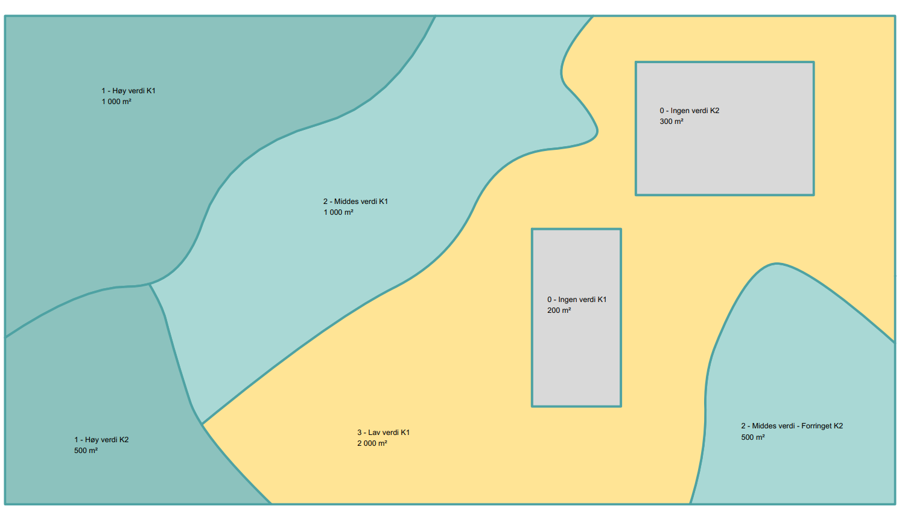
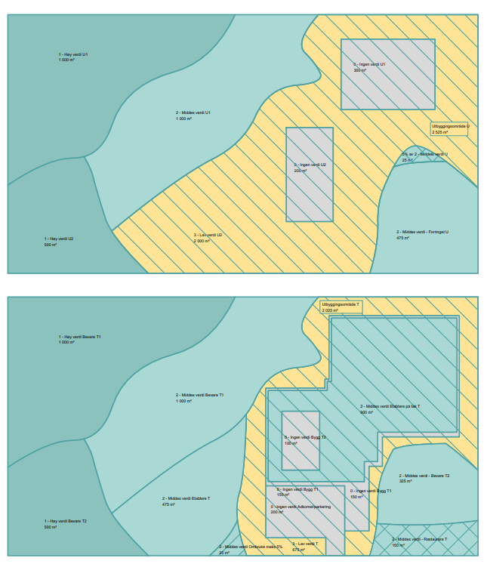
Kartlagt tomt | Tiltak

